상품제안서
수첩형 종합 메모잇 20매(주문제작형) | 상품코드: F05651

 |  |  |  |  |  |  | 02-412-0044 | www.easy1.co.kr
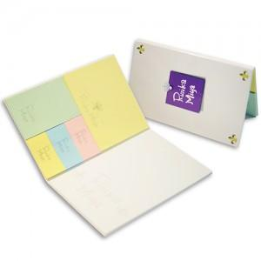

【상세/제작정보】 | 튼튼한 커버와 다양한 내지가 포함되어있는 퀄리티높은 종합메모잇

【인쇄/포장옵션】 | 풀칼라 / OPP(비닐)

【공급단가】 | 수량 | 1,000~ | 2,000~ | 3,000~ | 5,000~ | 10,000~
*VAT별도 | 단가 | 1,010원 | 990원 | 970원 | 930원 | 890원

【상품 URL】 | http://www.easy1.co.kr/src/goods_detail.php?gdno=5651

